MATRIZ
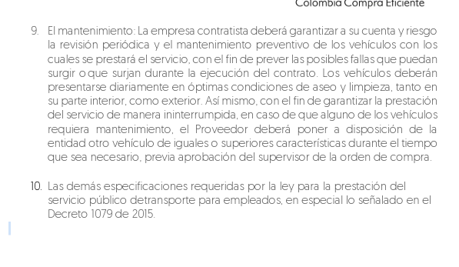
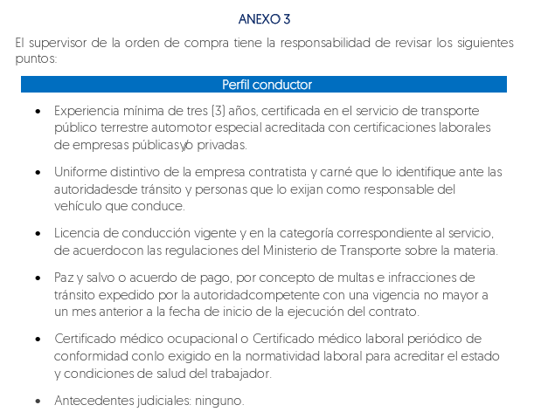
 |  | CONDUCTOR |  |  |  |  |  |  |  | VEHICULO
AÑO DEL VEHICULO | PLACA | LICENCIA DE CONDUCCION VIGENTE MINIMO C1 | CEDULA DE CIUDADANIA | EXAMEN MEDICO OCUPACIONAL (NO MAYOR A 1 AÑO) | ANTECEDENTES JUDICIALES (POLICIA) | MEDIDAS CORRECTIVAS | HOJA DE VIDA CERTIFICADO (3 AÑOS MINIMO) | CARNET | PAZ Y SALVO DE COMPARENDO (CONSULTA SIMIT) | LICENCIA DE TRANSITO | TARJETA DE OPERACIÓN | SOAT VIGENTE | REVISION TECNOMECANICA | POLIZA DE RESPONSABILIDAD CONTRACTUAL (NO PANTALLAZO RUNT) | POLIZA DE RESPONSABILIDAD EXTRACONTRACTUAL (NO PANTALLAZO RUNT) | REGISTRO DE PLAN MANTENIMIENTO | RESOLUCION DE HABILITACION DEL MINISTERIO DE TRANSPORTE DE LA EMPRESA OPERADORA | CONVENIO COLABORACION FIRMADO | CONSTANCIA DEL DISPOSITIVO DE CONTROL DE VELOCIDAD (RESOLUCION 1122 DE 2005) | DISPOSITIVO PARA COMUNICACIÓN (AVANTEL, RADIO O CELULAR ASIGNADO) | ESTADO | REVISIÓN
2026 | PPQ559 | X | X | X | X | X | X | X | X | X | X | X | NO APLICA POR MODELO | X | X | X | X | X | X | X | CUMPLE
2026 | PPQ535 | X | X | X | X | X | X | X | X | X | X | X | NO APLICA POR MODELO | X | X | X | X | X | X | X | CUMPLE
2026 | PMX583 | X | X | X | X | X | X | X | X | X | X | X | NO APLICA POR MODELO | X | X | X | X | X | X | X | CUMPLE
2025 | NWV376 | X | X | X | X | X | X | X | X | X | X | X | NO APLICA POR MODELO | X | X | X | X | X | X | X | CUMPLE
2025 | NUV090 | X | X | X | X | X | X | X | X | X | X | X | NO APLICA POR MODELO | X | X | X | X | X | X | X | CUMPLE
2025 | NSY348 | X | X | X | X | X | X | X | X | X | X | X | NO APLICA POR MODELO | X | X | X | X | X | X | X | CUMPLE | 1. NO APORTA CONVENIO DE COLABORACIÓN | NO APLICA, EL VEHICULO ESTA AFILIADO A LA EMPRESA TRANSPORTES CSC S.A.S. - EN REORGANIZACION
2025 | NOY417 | X | X | X | X | X | X | X | X | X | X | X | NO APLICA POR MODELO | X | X | X | X | X | X | X | CUMPLE
2024 | NOX797 | X | X | X | X | X | X | X | X | X | X | X | NO APLICA POR MODELO | X | X | X | X | X | X | X | CUMPLE
2024 | NHR327 | X | X | X | X | X | X | X | X | X | X | X | NO APLICA POR MODELO | X | X | X | X | X | X | X | CUMPLE | 1. NO APORTA CONVENIO DE COLABORACIÓN | NO APLICA, EL VEHICULO ESTA AFILIADO A LA EMPRESA TRANSPORTES CSC S.A.S. - EN REORGANIZACION
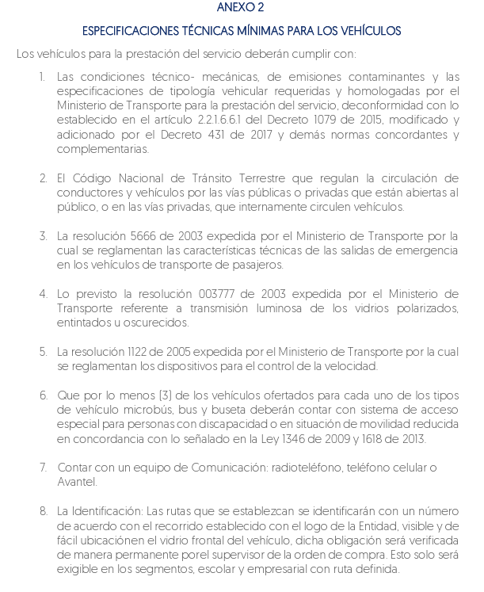
2024 | LZ0007 | X | X | X | X | X | X | X | X | X | X | X | X | X | X | X | X | X | X | X | CUMPLE | 1. EL CARNÉ NO CONICIDE EL NÚMERO DE PLACA DEL VEHÍCULO ASIGNADO 2. CONSULTA DEL SIMIT NO COINVIDE NÚMERO DE CÉDULA 3. ¿POR QUÉ DICEN QUE NO APLICA, SI SE ADJUNTA REVISIÓN TECNICOMECANICA? 4. NO SE ADJUNTA PLAN DE MANTENIMIENTO (REVISION TECNOMECANICA REALIZADA HACE UN MES) 5. NO ADJUNTA CONVENIO | 1, subsanado 2. Subsanado 3. subsanado (error de digitacion) 4. No aplica 5, NO APLICA, EL VEHICULO ESTA AFILIADO A LA EMPRESA TRANSPORTES CSC S.A.S. - EN REORGANIZACION
2023 | LQK198 | X | X | X | X | X | X | X | X | X | X | X | X | X | X | X | X | X | X | X | CUMPLE
2023 | LJU081 | X | X | X | X | X | X | X | X | X | X | X | X | X | X | X | X | X | X | X | CUMPLE
2021 | JVK363 | X | X | X | X | X | X | X | X | X | X | X | X | X | X | X | X | X | X | X | CUMPLE
2022 | JTX332 | X | X | X | X | X | X | X | X | X | X | X | X | X | X | X | X | X | X | X | CUMPLE | 1. CEDULA EN EL CARNÉ NO COINCIDE | subsanado
2022 | JTQ191 | x | x | x | x | x | x | x | x | x | x | x | X | x | x | x | X | x | x | X | CUMPLE | 1. NO ES POSIBLE VALIDAR LA VIGENCIA DEL SOAT | subsanado
2022 | JOV267 | X | X | X | X | X | X | X | X | X | X | X | X | X | X | X | X | X | X | X | CUMPLE
2021 | GTY406 | X | X | X | X | X | X | X | X | X | X | X | X | X | X | X | X | X | X | X | CUMPLE
2026 | PWR249 | X | X | X | X | X | X | X | X | X | X | X | NO APLICA POR MODELO | X | X | X | X | X | X | X | CUMPLE

RESUMEN
Porcentaje
Estado | TOTAL VEHICULOS | TOTAL VEHICULOS
CUMPLE | 18 | 18
Total general | 18

Estado | TOTAL VEHICULOS
CUMPLE | 18
2021 | 2
2022 | 3
2023 | 2
2024 | 3
2025 | 4
2026 | 4
Total general | 18

TOTAL CUMPLE

